상품제안서
스위스와그너 고급형 명함지갑 | 상품코드: S17204

 |  |  |  |  |  |  | 02-713-8555 | www.synergygift.co.kr
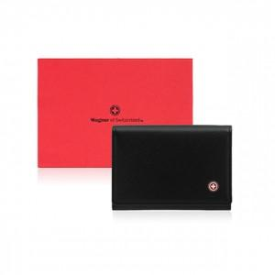

【상세/제작정보】 | <p style="text-align: center; " align="center"><span style="font-family: 나눔고딕; font-size: 10pt; text-indent: 0in;">최신의 트렌드를 반영한 제품으로 외부와 내부 재질을 달리하여 고급스러움과&nbsp;</span><span style="font-family: 나눔고딕; font-size: 10pt; text-indent: 0in;">부드러움을 동시에 구현한 제품입니다.</span></p> <p style="text-align: center; " align="center"><span style="font-family: 나눔고딕; font-size: 10pt; text-indent: 0in;">많은 양의 명함 수납이 가능한 구조로 제작되었습니다.</span>&nbsp;</p>

【인쇄/포장옵션】 | 불박 / 포장지포장

【공급단가】 | 수량 | 30~ | 100~ | 500~ | 1,000~ | 2,000~
*VAT별도 | 단가 | 28,950원 | 26,600원 | 25,650원 | 24,700원 | 23,750원

【상품 URL】 | https://www.synergygift.co.kr:443/src/goods_detail.php?gdno=14194

